Oppskrift
Pasta Surgital Mix & Match med antipasta grønnsaker og kremet pestosausPasta Surgital Mix & Match med antipasta grønnsaker og kremet pestosaus
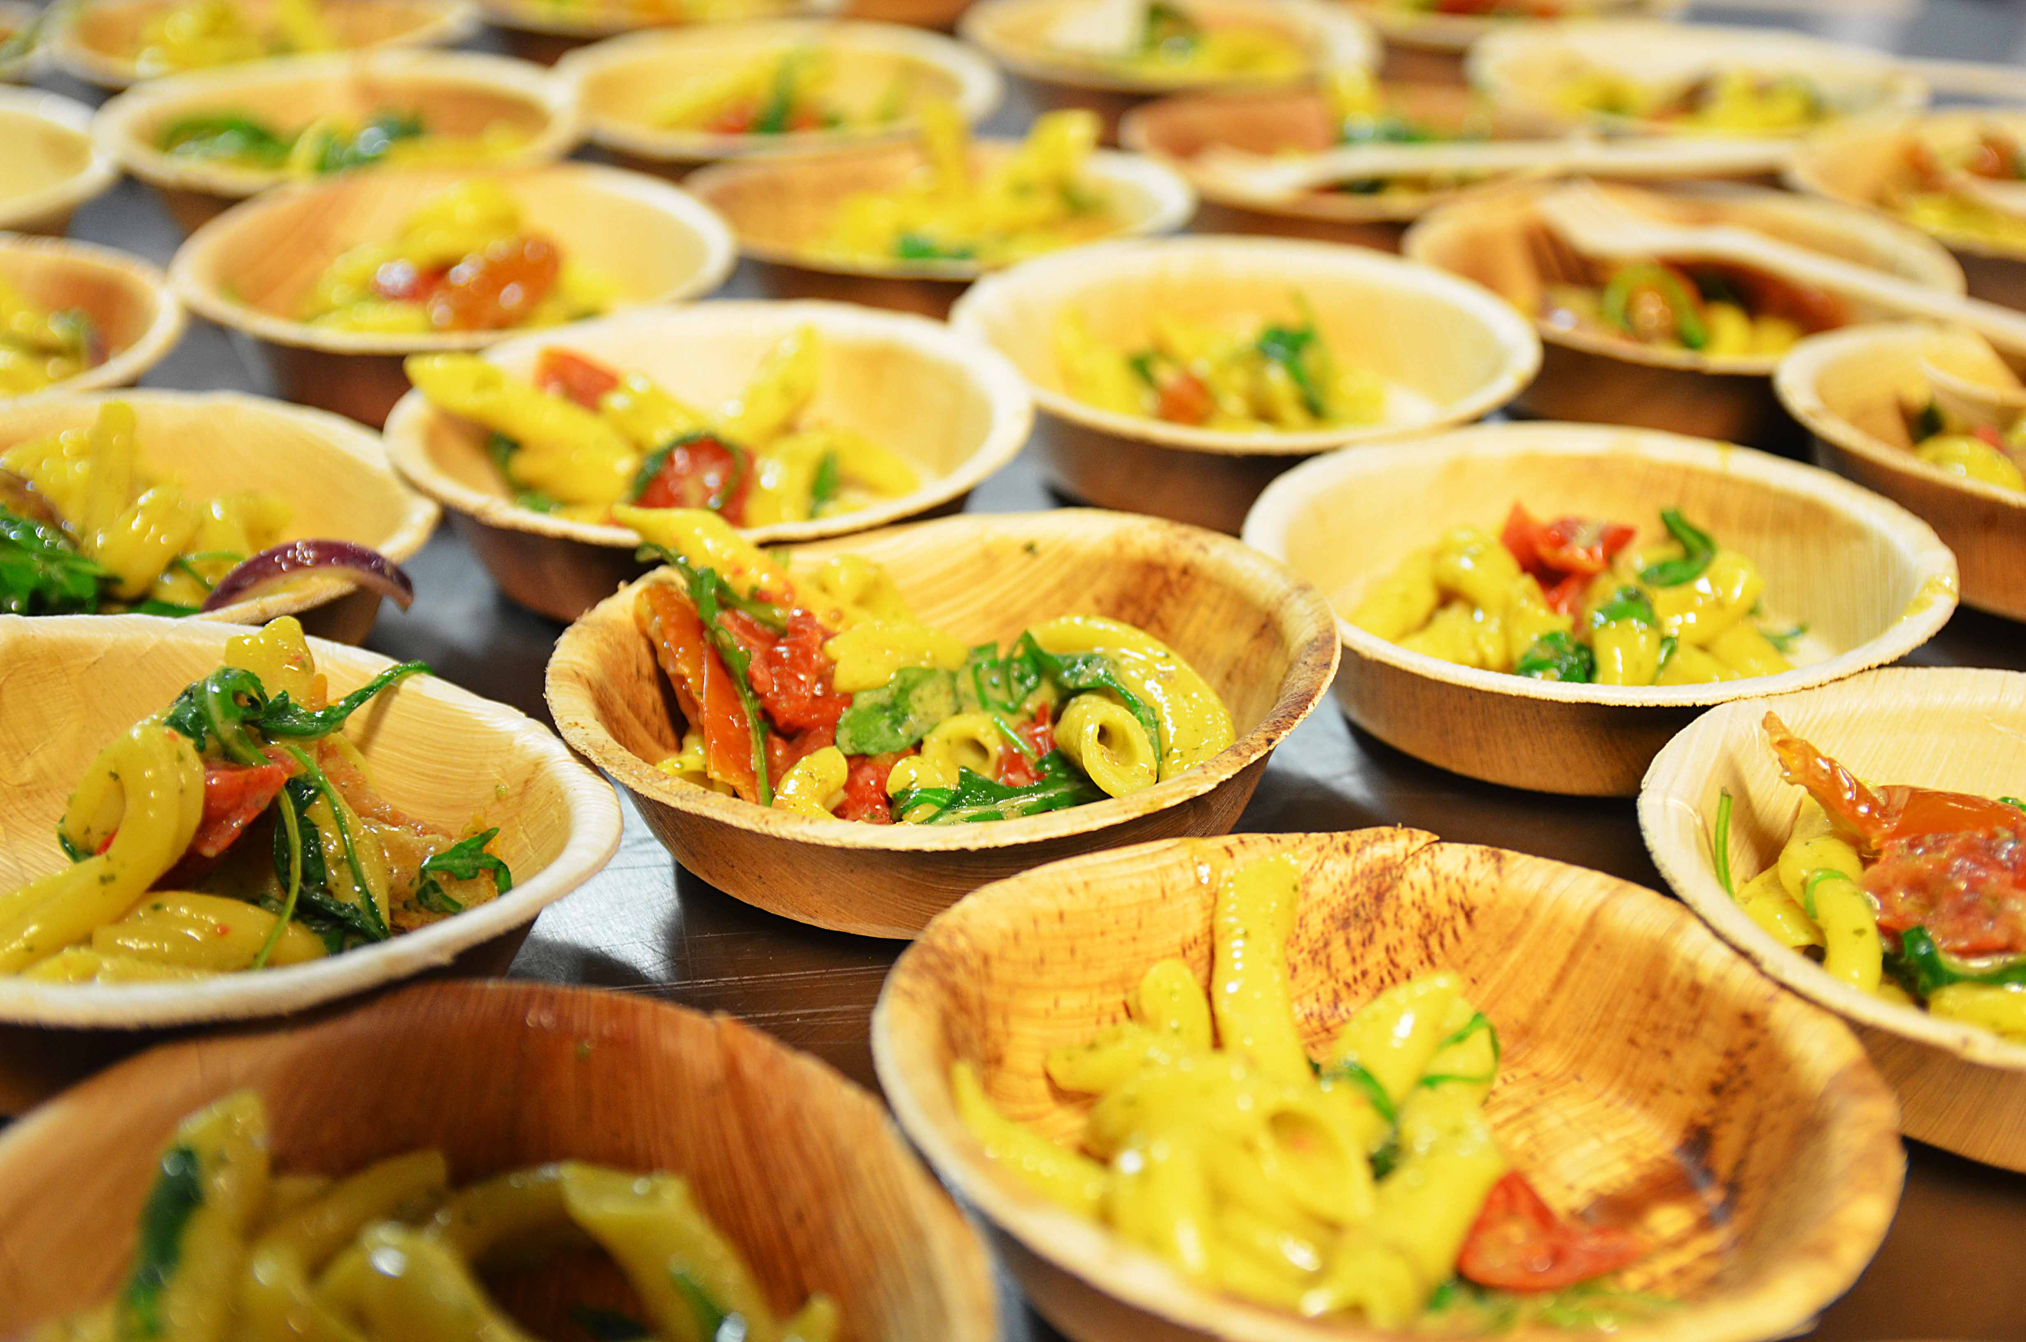

Varm alle pastatypene i kokende vann i 1 minutt. Ha samtidig grønnsakene sammen med litt italiensk kremsaus i en varm teflonpanne (se egen oppskrift på saus) . Tilsett nykokt pasta i grønnsakene & sausen - tilsett ruccola og pesto - Ta pannen av varmen, rør godt og server på tallerken. Rock & Roll Street food !!!Varm alle pastatypene i kokende vann i 1 minutt. Ha samtidig grønnsakene sammen med litt italiensk kremsaus i en varm teflonpanne (se egen oppskrift på saus) . Tilsett nykokt pasta i grønnsakene & sausen - tilsett ruccola og pesto - Ta pannen av varmen, rør godt og server på tallerken. Rock & Roll Street food !!!
Number of servingsNumber of servings | 1
EPDEPD | ProductProduct | Per servingPer serving |  | TotalTotal |  | QtyPerPackQtyPerPack | PackSizePackSize | PackUnitPackUnit | PackagingPackaging | ItemsItems
18598671859867 | Tortellini Kokt Ricotta *(Egg,Gluten,Hvete gluten,Khorasanhvete gluten,Melk,kan inneholde spor av Spelt gluten)Tortellini Kokt Ricotta *(Egg,Gluten,Hvete gluten,Khorasanhvete gluten,Melk,kan inneholde spor av Spelt gluten) | 0.05 | kgkg | 0 | kgkg | 1 | 6 | kgkg | 1x6kg1x6kg | 0
25571222557122 | Paprika Rød Grillet Paprika Rød Grillet | 0.02 | kgkg | 0 | kgkg | 6 | 1 | kgkg | 6x1kg6x1kg | 0
27257452725745 | Villsoppblanding Villsoppblanding | 0.02 | kgkg | 0 | kgkg | 6 | 1 | kgkg | 6x1kg6x1kg | 0
 | Basilikumpesto 6x1kg Labr. Torl. Basilikumpesto 6x1kg Labr. Torl. | 0.01 | kgkg | 0 | kgkg |  |  |  |  | 0
22865732286573 | Semi-dried Cherrytomater Semi-dried Cherrytomater | 0.02 | kgkg | 0 | kgkg | 2 | 1.97 | kgkg | 2x1.97kg2x1.97kg | 0
25742182574218 | Fussili Kokt Frossen *(Gluten,Hvete gluten,kan inneholde spor av Egg,Soya)Fussili Kokt Frossen *(Gluten,Hvete gluten,kan inneholde spor av Egg,Soya) | 0.05 | kgkg | 0 | kgkg | 4 | 1 | kgkg | 4x1kg4x1kg | 0
18587861858786 | Strozzapreti pasta kokt *(Egg,Gluten,Hvete gluten)Strozzapreti pasta kokt *(Egg,Gluten,Hvete gluten) | 0.05 | kgkg | 0 | kgkg | 1 | 6 | kgkg | 1x6kg1x6kg | 0
 | Ruccola Ruccola | 15 | gg | 0 | gg |  |  |  |  | 0
 | Italiensk kremsaus (se oppskriftsbanken) Italiensk kremsaus (se oppskriftsbanken) |  |  | 0 |  |  |  |  |  | 0

 | * Allergens* Allergens

